目録
・資料番号と内容は、「輸入特別用途食品の海外製造企業登録要件及び対照審査要点」の「記入要件及び証明資料」欄の番号・内容と対応させる。
・1.1.1は、シングルウインドウ入力情報に記載する内容と同一のため、資料作成は不要。
・欠番を作らないこと(該当しない場合は、該当無しの資料を作成すること。)
添付資料目録 (日英)

日本語と英語のタイトルを記載

提出様式：
添付資料（目録を含む）はPDF形式で提出してください。
項目番号 | 日本語タイトル | English title
1.2.1 | 登録申請製品が適合する基準 | Applicable Standards for Products under Registration
1.2.2 | 特殊医療用途食品の登録証書 | Registration Certificate for Food for Special Medical Purposes (FSMP)
2.1.1 | 工場敷地の平面図及び作業エリアの名称 | Factory Site Layout Plan with Operational Area Names
2.1.2 | 工場の周辺環境 | Photographs of the Factory's Surrounding Environment
2.2.1 | 作業区画の平面図と動線及び清浄度の区域範囲 | Workshop Floor Plan, Personnel and Material Flow, and Cleanliness Zones
3.1.1 | 主要製造設備の一覧及び設計製造加工能力 | List of Main Production Equipment and Design Processing Capacities
3.2.1 | 倉庫施設の内部写真、保管能力及び温度管理要件 | Warehouse Facility: Internal Photos, Capacity, and Temperature Controls
3.2.2 | 冷蔵庫・冷凍庫の温度管理要件及びモニタリング方法 | Cold & Freezing Facility: Temperature Control Requirements and Monitoring Methods
4.1.1 | 自家給水設備または二次給水設備の画像及び食品防護対策 | Photographs and Food Protection Measures for Self-Supplied or Secondary Water Supply Facilities
4.1.2 | 生産加工用水及び食品に接触する氷/蒸気(適用時)のモニタリング計画 | Monitoring Plan for Process Water, and Ice/Steam in Contact with Food (Where Applicable)
5.1.1 | 主要原料の受入検査基準 | Acceptance Criteria for Main Raw Materials
5.1.2 | 製品の配合表 | Product Ingredient List
5.1.3 | 主要原料の原産国(主要原料に特定の原材料を含む場合) | Country of Origin for Main Raw Materials(Applicable When Main Raw Materials Contain Specific Ingredients)
5.2.1 | 使用添加物一覧 | List of Food Additives by Intended Use
5.2.2 | 栄養強化剤の化合物由来一覧 | List the Compound Sources of All Nutritional Fortification Substances
5.3.1 | 包装材料の品質安全基準又は中国の法規・基準への適合声明 | Packaging Material Quality & Safety Standards or Declaration of Compliance with Chinese Regulations
5.4.1 | 原料供給元の審査制度 | Raw Material Supplier Audit System
6.1.1 | 製造工程図、危害要因分析表及びHACCPプラン | Manufacturing Process Flowchart, Hazard Analysis Worksheet and HACCP Plan
6.1.2 | CCPモニタリング記録及び是正措置記録 | CCP Monitoring Records and Corrective Action Records
6.2.1 | 製造工程におけるフロー図及び主要なプロセスパラメーターの説明 | Process Flow Diagram, Key Process Parameters and Process Description
6.2.2 | 熱処理加工工程における温度と時間の変化 | Temperature and Time Profiles in Heat Processing
6.3.1 | 製品のラベル見本 | Product Label Sample
6.3.2 | 密封性検査の手順 | Leak Testing Procedure
7.1.1 | 生産ライン全体の洗浄・消毒手順 | Cleaning and Disinfection Procedures for the Entire Production Line
7.1.2 | CIP（定置洗浄）における洗浄・消毒手順 | Cleaning and Disinfection Procedures for CIP (Clean in Place)
7.1.3 | 乾式洗浄における洗浄・消毒手順 | Cleaning and Disinfection Procedures for Dry Cleaning Processes
8.1 | 生産ラインにおける製品検査プラン | In-Process Inspection Plan
8.2 | 最終製品の検査プラン | Finished Product Inspection Plan
9.1.1 | 化学汚染防止のための管理制度 | Management System for preventing Chemical Contamination
9.2.1 | 害虫防除の方法及び配置図 | Pest Control Methods and Layout Plan of Control Points
10.1.1 | 製品トレーサビリティ手順の概要 | Overview of Traceability Procedures
10.1.2 | 製品のリコール制度 | Product Recall System
11.1.1 | 従業員の健康管理制度及び健康診断の実施要件(雇入れ/定期) | Staff Health Management System and the Requirements for Physical Examinations (Pre-employment/Periodic)
11.2.1 | 従業員の研修制度及び研修記録 | Staff Training Program and Records

1.2.1
1.2.1 | Applicable Standards for Products under Registration

 | 登録申請製品が適合する基準
登録申請する製品が適合する基準を明記する。
GB10765-2021、GB10766-2021、GB10767-2021関連事項

1.2.2
1.2.2 | Registration Certificate for Food for Special Medical Purposes (FSMP)

特別医療用調製食品が中国の食品安全監督管理部門に登録されていることを証明する書類
 | 特殊医療用途食品の登録証書

2.1.1
2.1.1 | Factory Site Layout Plan with Operational Area Names

 | 工場敷地の平面図及び作業エリアの名称

各作業エリアの名称を明記した工場敷地の平面図を提出する。

2.1.2
2.1.2 | Photographs of the Factory's Surrounding Environment

 | 工場の周辺環境
市街地、郊外、工業地域、農業地域、住宅地等の環境情報を記した工場周辺の画像を提出する。

2.2.1
2.2.1 | Workshop Floor Plan, Personnel and Material Flow, and Cleanliness Zones

人・物の流れ、作業区画の機能及び清浄度の区域範囲を明記した平面図を提出する。
 | 作業区画の平面図と動線及び清浄度の区域範囲

3.1.1
3.1.1 | List of Main Production Equipment and Design Processing Capacities

主要な設備・機器のリストと設計加工能力を提出する。
 | 主要製造設備の一覧及び設計製造加工能力

3.2.1
3.2.1 | Warehouse Facility: Internal Photos, Capacity, and Temperature Controls

該当する場合、倉庫施設の内部写真、保管能力及び温度管理要件を提出する。
 | 倉庫施設の内部写真、保管能力及び温度管理要件

3.2.2
3.2.2 | Cold & Freezing Facility: Temperature Control Requirements and Monitoring

 | 冷蔵庫・冷凍庫の温度管理要件及びモニタリング方法
該当する場合、冷蔵・冷凍施設の温度管理要件及びモニタリング方法をを説明する。

4.1.1
4.1.1 | Photographs and Food Protection Measures for Self-Supplied or Secondary Water Supply Facilities

 | 自家給水設備または二次給水設備の画像及び食品防護対策
該当する場合、自家水源または二次給水施設の画像を提出する。
併せて専任担当者の配置、施錠などの防護措置が講じられているかについて説明すること。

4.1.2
4.1.2 | Monitoring Plan for Process Water, and Ice/Steam in Contact with Food (Where Applicable)

生産加工用水及び食品と直接接触する氷/蒸気（適用時）のモニタリング計画を提出する。
細菌学的検査の項目、検査方法、頻度、結果・記録及び直近２回の検査報告も含める。
 | 生産加工用水及び食品に接触する氷/蒸気(適用時)の モニタリング計画

5.1.1
5.1.1 | Acceptance Criteria for Main Raw Materials

主要原料の受入検査基準（検査項目、指標を含む）を提出する。
 | 主要原料の受入検査基準

5.1.2
5.1.2 | Product Ingredient List
製品の配合リストを提出する。
 | 製品の配合表

5.1.3
5.1.3 | Country of Origin for Main Raw Materials(Applicable when main raw materials contain specific ingredients)

主要原料に生乳、野菜（栽培されたきのこ類を含む）、肉及び肉製品、ミツバチ製品、水産物、ツバメの巣を含む場合は原料の原産国を明記すること。
 | 主要原料の原産国 (主要原料に特定の原材料を含む場合)

5.2.1
5.2.1 | List of Food Additives by Intended Use

製品に使用する食品添加物を用途別に漏れなく記載すること。
 | 使用添加物一覧

5.2.2
5.2.2 | List the Compound Sources of All Nutritional Fortification Substances

 | 栄養強化剤の化合物 由来一覧

製品に使用されている栄養強化剤を漏れなく記載すること。

5.3.1
5.3.1 | Packaging Material Quality & Safety Standards or Declaration of Compliance with Chinese Regulations

 | 包装材料の品質安全基準又は 中国の法規・基準への適合声明
食品と直接接触する包装材料の品質安全基準を列挙する。
又は食品と直接接触する包装材料が中国の法律法規及び基準に適合している旨の企業声明を提出する。

5.4.1
5.4.1 | Raw Material Supplier Audit System

 | 原料供給元の審査制度

原料サプライヤーの審査制度について選定基準・審査手続き・評価手順を含めて提出する。

6.1.1
6.1.1 | Manufacturing Process Flowchart, Hazard Analysis Worksheet and HACCP Plan |  | 1/3

 | 製造工程図、危害要因分析表及びHACCPプラン
製造工程フローチャート、危害要因分析表、HACCPプランを提出する。

 |  | Manufacturing Process Flowchart

 |  | 製造工程図

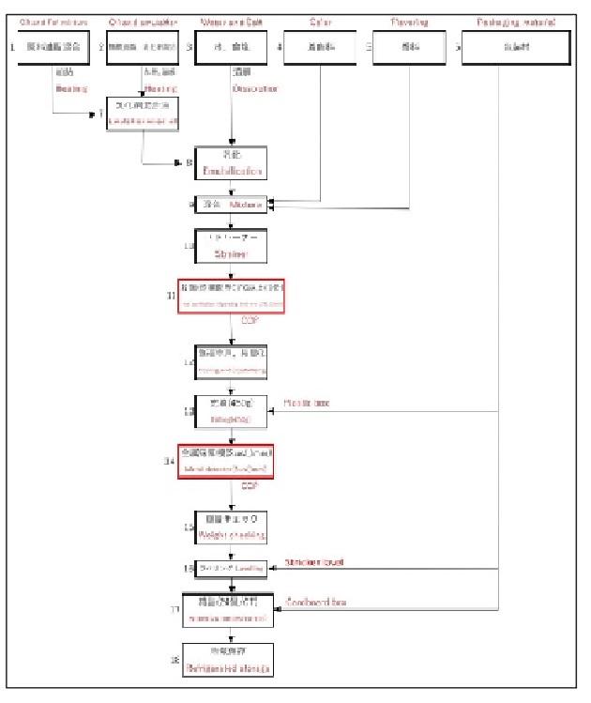

6.1.1 | Hazard Analysis Worksheet |  | 2/3

 | 危害要因分析表

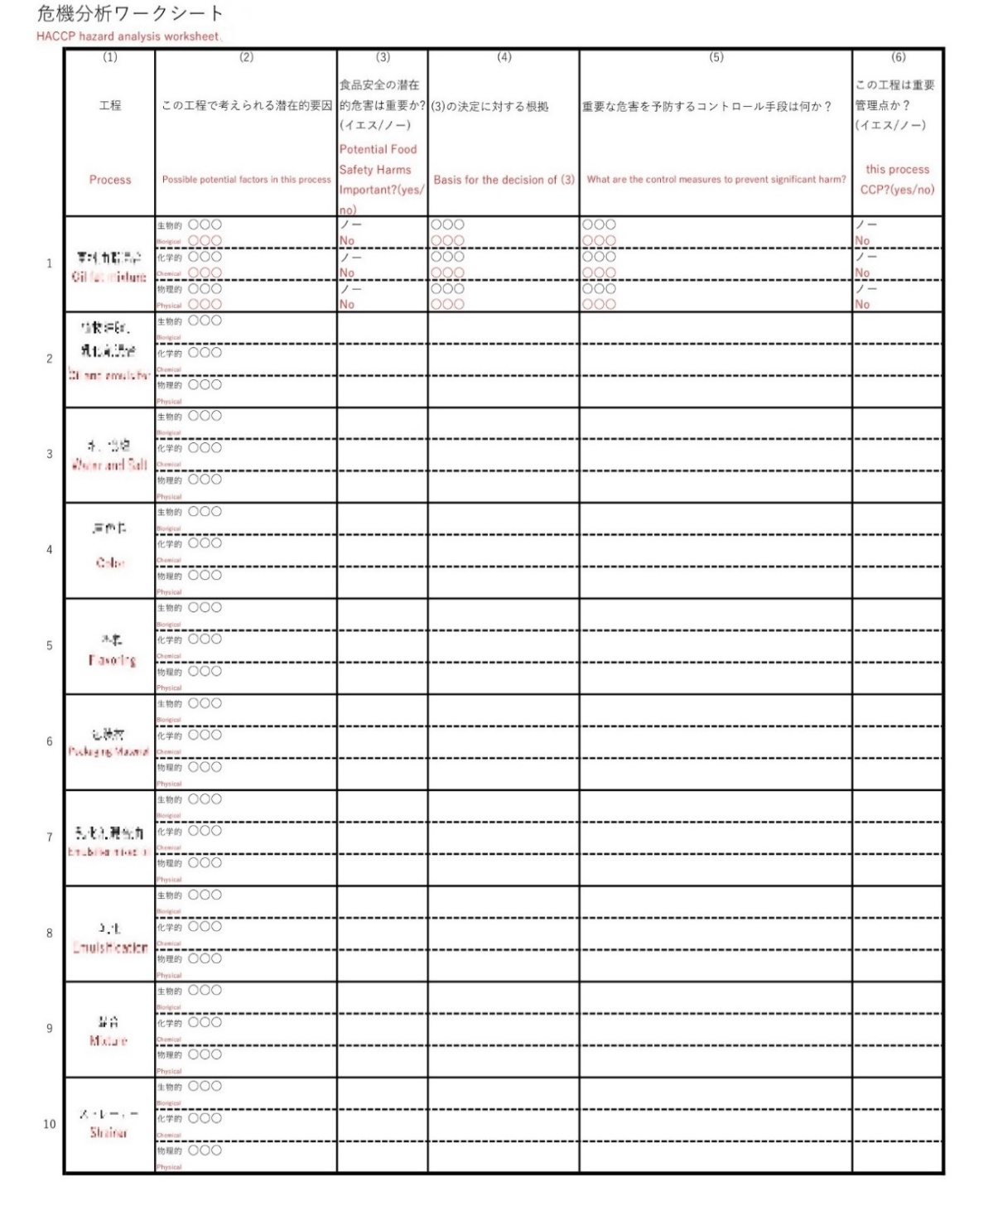

6.1.1 | HACCP Plan |  | 3/3

 | HACCPプラン

6.1.2
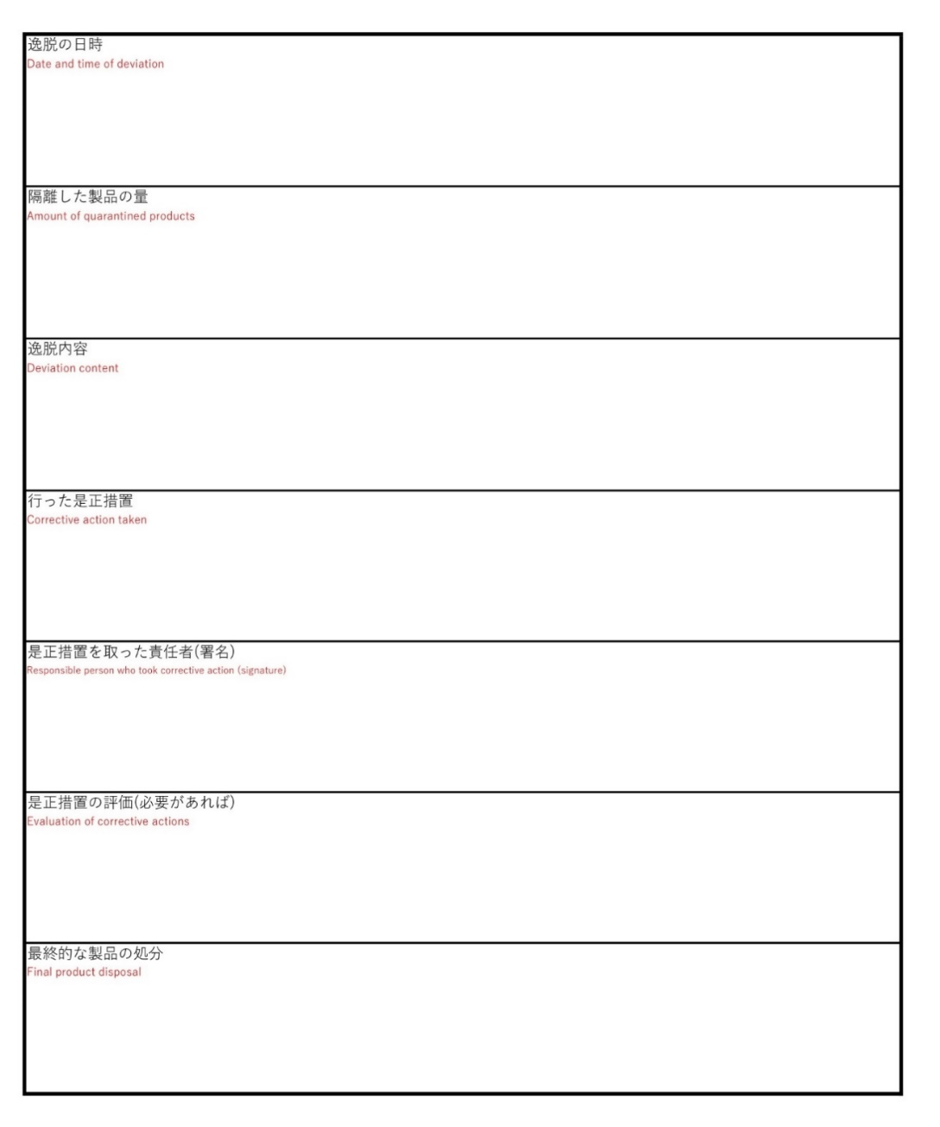
6.1.2 | CCP Monitoring Records and Corrective Action Records | 1/2

CCPのモニタリング記録を提出する。
CCPの許容限界（CL）からの逸脱した事例がある場合、関連措置及び記録を提出する。
 | CCPモニタリング記録及び是正措置記録

 | CCP Monitoring Records

 | CCPモニタリング記録



6.1.2 | Corrective Action Records | 2/2

 | 是正措置記録

6.2.1
6.2.1 | Process Flow Diagram, Key Process Parameters and Process Description

熱処理温度/時間等の主要な工程条件を記載した製造工程フロー図に基づき工程内容を説明する。
 | 製造工程におけるフロー図及び主要な プロセスパラメーターの説明

6.2.2
6.2.2 | Temperature and Time Profiles in Heat Processing

 | 熱処理加工工程における温度と時間の変化

該当する場合、熱処理加工工程における熱処理温度/時間の変化曲線を提出する。

6.3.1
6.3.1 | Product Label Sample

 | 製品のラベル見本

中国向け輸出予定製品のラベル見本を提出する。

6.3.2
6.3.2 | Leak Testing Procedure

 | 密封性検査の手順

商業無菌製造工程の適用製品の場合、密封性検査の手順を提供する。
少なくともチェックポイント、検査方法及び検査頻度を含める。

7.1.1
7.1.1 | Cleaning and Disinfection Procedures for the Entire Production Line

 | 生産ライン全体の洗浄・消毒手順

生産ライン全体をカバーする洗浄・消毒手順を提出する。

7.1.2
7.1.2 | Cleaning and Disinfection Procedures for CIP (Clean in Place)

 | CIP（定置洗浄）における洗浄・消毒手順
CIP（定置洗浄）を採用する場合、洗浄・消毒手順を提出する。
洗浄・消毒手順には以下の内容を含まなければならない。
CIP洗浄プラン、洗浄頻度、使用薬剤の種類、処理時間、濃度、対象設備、温度、洗浄効果の検証方法、CIPによる製品汚染の防止措置（適用時）

7.1.3
7.1.3 | Cleaning and Disinfection Procedures for Dry Cleaning Processes

 | 乾式洗浄における洗浄・消毒手順

乾式洗浄方式を採用する場合、手順、頻度及び洗浄・消毒効果の検証方法を提出する。（適用時）

8.1
8.1 | In-Process Inspection Plan

 | 生産ラインにおける製品検査プラン

生産工程順に検査項目、管理指標、検査頻度、検証方法を明記する。

8.2
8.2 | Finished Product Inspection Plan

 | 最終製品の検査プラン

最終製品の出荷判定に用いる検査プラン、検査基準及び直近２ロットの検査報告書を提出する。

9.1.1
9.1.1 | Management System for preventing Chemical Pollution

 | 化学汚染防止のための管理制度

化学物質による汚染を防止するための管理制度を提出する。

9.2.1
9.2.1 | Pest Control Methods and Layout Plan of Control Points

 | 害虫防除の方法及び配置図

害虫の防除方法及び監視地点の配置図を提出する。
外部業者に委託する場合は担当業者の資格証明書も提出する。

10.1.1
10.1.1 | Overview of Traceability Procedures

 | 製品トレーサビリティ手順の概要

製品のトレーサビリティ手順の概要を述べる。
あるロットの完成品のロット番号を例に取って、製品の遡及・追跡の手順を説明する。

10.1.2
10.1.2 | Product Recall System

 | 製品のリコール制度

リコール発生時に対応するための仕組みとルールを説明する。

11.1.1
11.1.1 | Staff Health Management System and the Requirements for Physical Examinations (Pre-employment/Periodic)

 | 従業員の健康管理制度及び健康診断の実施要件(雇入れ/定期)

従業員を雇用する前の健康管理と健康診断の要件を提出する。

11.2.1
11.2.1 | Staff Training Program and Records

 | 従業員の研修制度及び研修記録

直近一年間の従業員の教育訓練計画、実施内容、評価、記録を提出する。

